Лист1
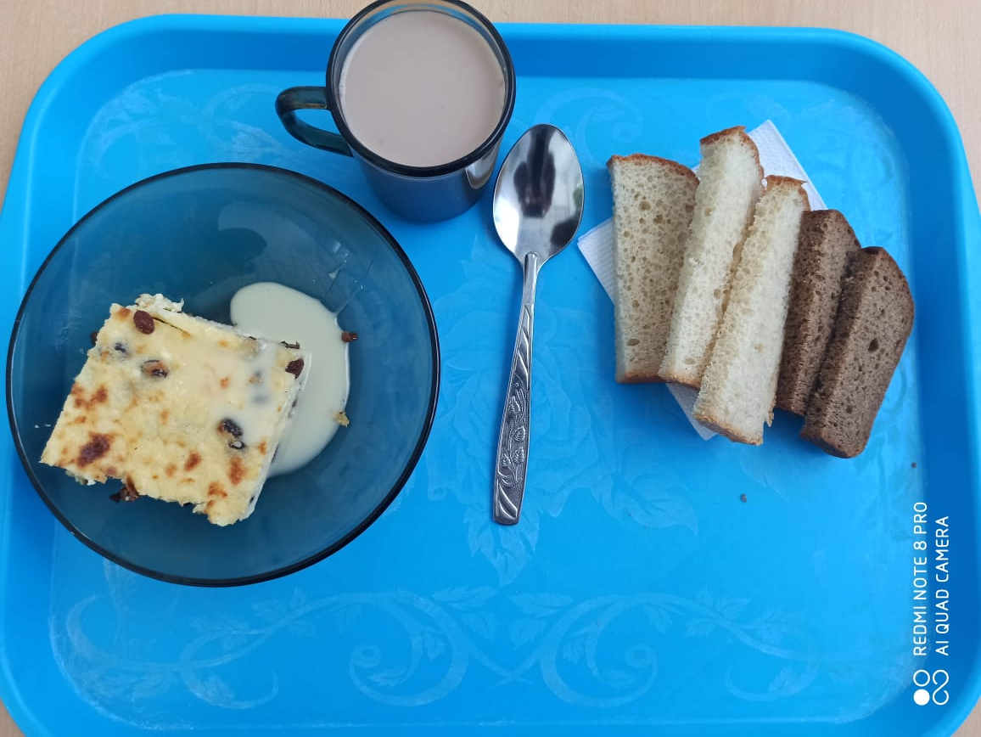
 | МБОУ ООШ №25 имени В.В.Буракова станицы Баракаевской |  |  | Отд./корп |  |  |  | День | 17.01.2022г

Прием пищи | Раздел | № рец. | Блюдо | Выход, г | Цена | Калорийность | Белки | Жиры | Углеводы

5-9 классы | Закуска | 323 | Пудинг из творога | 160 |  | 386.10 | 22.29 | 17.38 | 35.20
 |  | 327 | Молоко сгущенное | 19 |  | 65.60 | 1.44 | 1.70 | 31.00
 | Напиток | 496 | Какао с молоком | 200 |  | 144.00 | 3.60 | 3.30 | 25.00
 | хлеб | 109 | Хлеб ржаной | 23 |  | 40.02 | 1.52 | 0.28 | 11.50
 | Хлеб | 108 | Хлеб пшеничный | 49 |  | 115.15 | 3.72 | 0.39 | 38.10
 |  |  |  |  | 51.2р. | 750.87 | 32.57 | 23.05 | 140.80
Завтрак | Закуска | 323 | Пудинг из творога | 160 |  | 386.10 | 22.29 | 17.38 | 35.20
сотрудники |  | 327 | Молоко сгущенное | 19 |  | 65.60 | 1.44 | 1.70 | 31.00
 | Напиток | 496 | Какао с молоком | 200 |  | 144.00 | 3.60 | 3.30 | 25.00
 | Хлеб | 109 | Хлеб ржаной | 23 |  | 40.02 | 1.52 | 0.28 | 11.50
 | Хлеб | 108 | Хлеб пшеничный | 49 |  | 115.15 | 3.72 | 0.39 | 38.10
 |  |  |  |  | 50.7р. | 750.87 | 32.57 | 23.05 | 140.80

